ВыборЭлемКолебКонтур
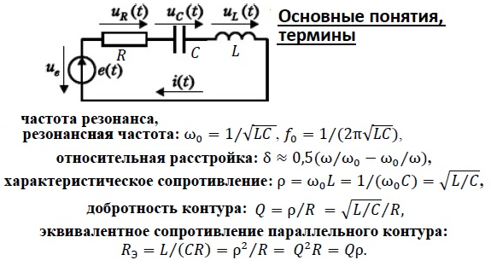
Вариант № |  |  |  |  | const 2p: | Функции ячеек |  | ¬формула
Параметры элементов |  |  |  |  | 6.2832 | помечены |  | ¬ссылка
 | Катушка |  | Конденсатор |  | Част.резон.(Гц) | цветом |  | ¬ввод данных
 | Индуктивность | Сопротивление | Емкость | Сопрот | Вариант: |  |  | Для параллельн. контура:
 | вариант | вариант | 104 | вариант | 30000 | Характерист. сопротивл. | Добротн. собств.: | Эквив. сопр.:
 | мкГн | Ом | нФ | Ом | Расчёт: | Ом |  | Ом
Выбор: | 270 | 3 | 110 | 3 | 29,204 | 49.5 | 8.26 | 409
 |  | Учёт сопротивл.источника (для последоват.контура)
 |  |  | Сопротивл.(Ом): | 20 |  |  | 1.9
 |  | Учёт активн.сопротивл. полосового фильтра (RG ) |  |  |  |  | Нагруж.
 |  |  |  | Оценка (R0*8): |  | Выбор RG (Е24): | добротн.: | Учёт RG (Ом ):
 |  |  | Сопротивл. RG (кОм ): | 3.27 |  | 3.3 | 7.35 | 364

Рекомендация
1. Введите заданные в варианте значения: индуктивность L - в B13, сопротивления потерь индуктивности и ёмкости - RL в C13, RC в E13
2. Введите заданную в варианте частоту в F6 - в D6 появится соответствующая ей ёмкость, обеспечивающая резонанс
3. Подберите на основе чисел ряда E24 ёмкость, обеспечивающую частоту, ближаюшую снизу к заданной. Введите её в D13.
4. Автоматически в F13 появится значение частоты, которая должна быть резонансной для вашего контура

